BOM_3DO-ODE-CDROM-20230701已下单20
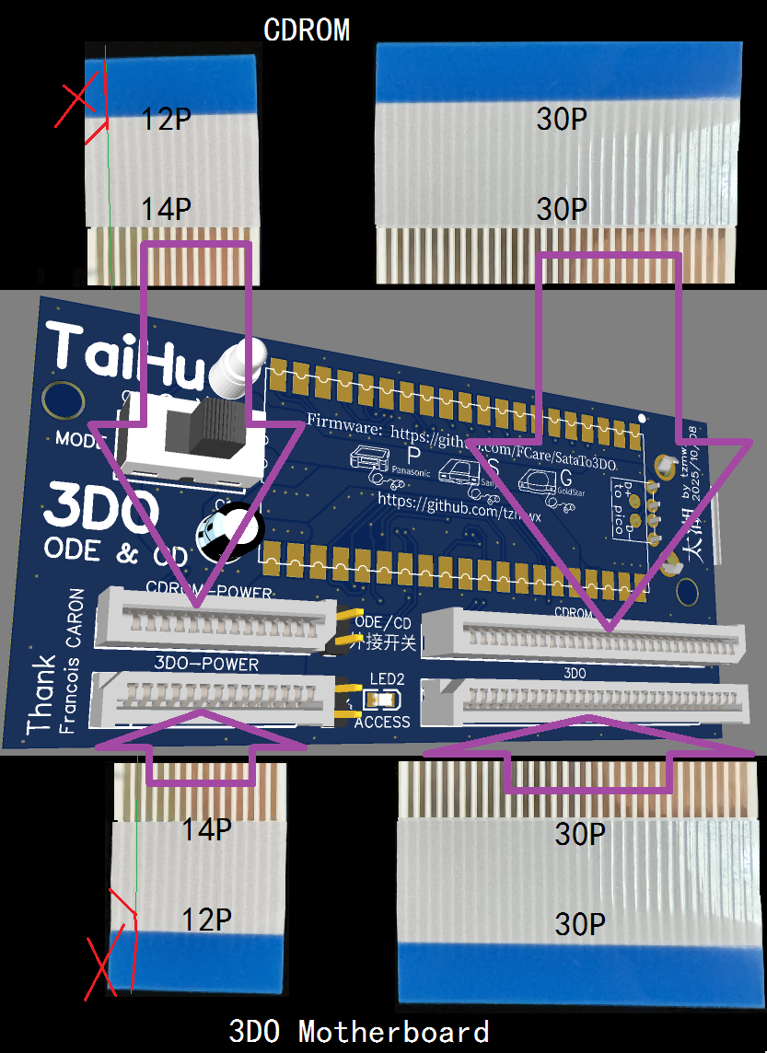
ID | Name | Designator | Footprint | Quantity
1 | 4.7K | R5 | R0603 | 1 | 可省略，外接ODE/CD指示灯将无法使用
2 | 4.7K | R1 | R0603 | 1 | 可省略，板载ID12 ACCESS LED将无法使用
3 | 4.7K | R3,R4,R2,R8,R7 | R0603 | 5
4 | SN74LVC4245APW | U4,U3,U2 | TSSOP-24_L7.8-W4.4-P0.65-LS6.4-BL | 3
5 | USB-256-BRWH137 | USB | USB-A_TH_USB-256-BRWH137 | 1 | 可省略，直接使用TYPE-C TO USB-A转换线外接USB disk。如果要使用此插座，注意下方图片中按绿线焊接
6 | 100nF | C2 | C0603 | 1 | 可省略
7 | 47uF | C3 | C1206 | 1 | 可省略
8 | PINHD-1X2 | LED,ODE/CD | 1X02 | 2 | 可省略
9 | LED-DIP-3MM_GREEN | CD | LED-TH_BD4.1-P2.00-D0.6-RD_GREEN | 1 | 可省略，板载ODE/CD工作状态指示灯
10 | AFC25-S30HCC-00 | CDROM,3DO | FPC-TH_30P-P1.25_AFC25-S30HCC-00 | 2
11 | AFC25-S14HCC-00 | CDROM-POWER,3DO-POWER | FPC-TH_14P-P1.25_AFC25-S14HCC-00 | 2 | 14个针脚，用于SANYO 21J和GOLDSTAR 101M.(或修改FPC排线用于PANASONIC FZ1）
或者 11 | AFC25-S12HCC-00 | CDROM-POWER,3DO-POWER | FPC-TH_12P-P1.25_AFC25-S12HCC-00 | 2 | 12个针脚，用于PANASONIC FZ1
12 | LED_0805 | ACCESS | LED0805-R-RD_GREEN | 1 | A.可换成DIP-3mm的LED;B.可省略，板载ACCESS工作状态指示灯；功能与3DO主机面板右侧ACCESS LED相同
13 | 220uf/10v | C1 | CAP-TH_BD5.0-P2.00-D0.8-FD | 1 | 可省略
14 | SS-12D10G6 | MODE | SS-12D10G6 | 1 | 如果从ODE/CD(PINHD-1X2，下方图片中黑线)外接开关，需要将此开关设定在CD档
15 | 2040PICO | U1 | 2040PICO | 1
16 | C9014 | Q1 | C9014(NPN)
17 | 16.93MHz | X1 | OSC-SMD_4P-L7.0-W5.0-BL_SG7050 | 1
18 | 0K | R6 | R0603 | 1
19 | X | R9 | R0603 | 1 | 不要安装

黑色项目是必需的
蓝色项目ID1.2.5.6.7.8.9.12.13可以省略
红色项目ID19，备用功能，不要安装

注意：
如需使用USB-A（ID5)插座，不要忘记按绿色线连接
2个红圈内ODE/CD开关和LED功能相同，只选其一，也可同时存在。但如果同时存在，必须将（PCB左上角）板载开关拨向右侧CD档，外接开关（PCB下方K+LED）才起作用
2个ACCESS LED读盘指示灯功能相同，可以不使用0805的LED,换用DIP的LED
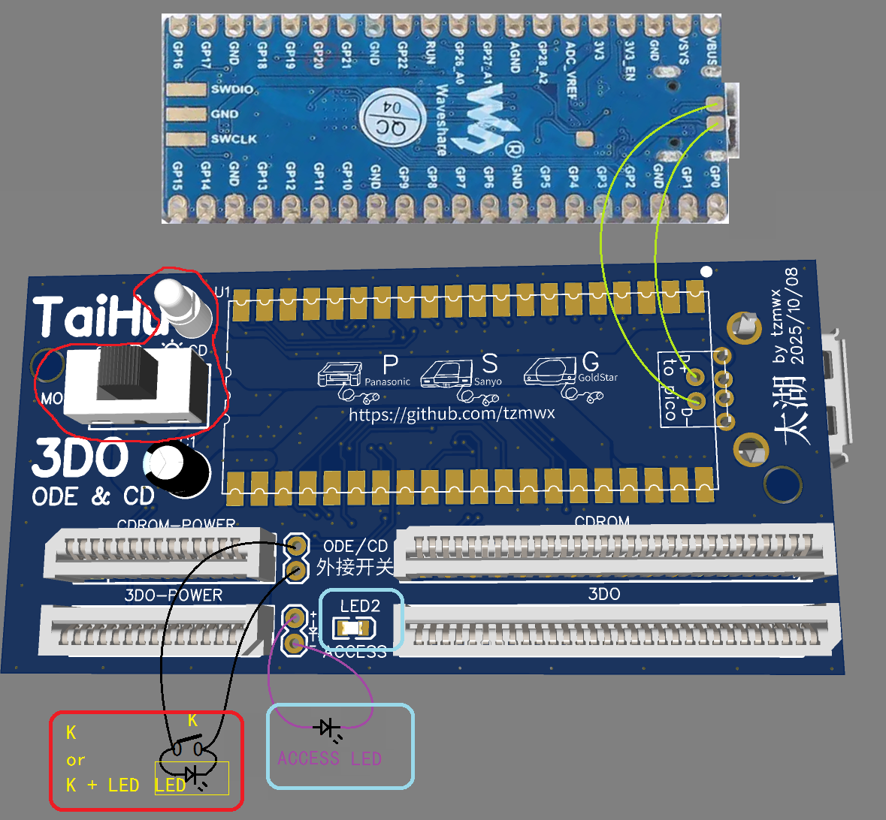

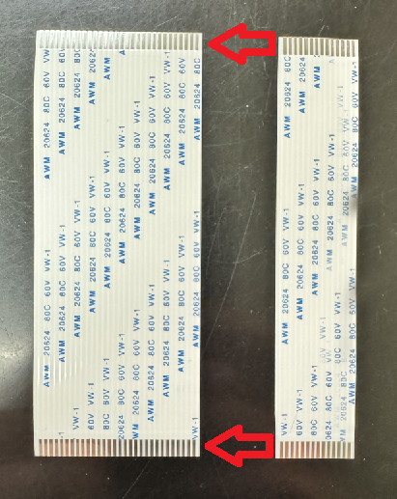
FPC排线有“同面排线”和“反向排线”

 | 同面排线
 | 型号FPC-A

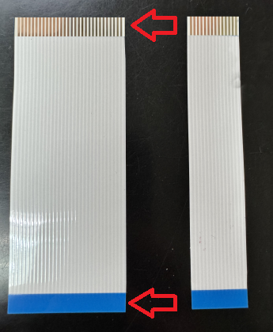
 | 反向排线
 | 型号FPC-B

FPC插座型号和插座方向布局：
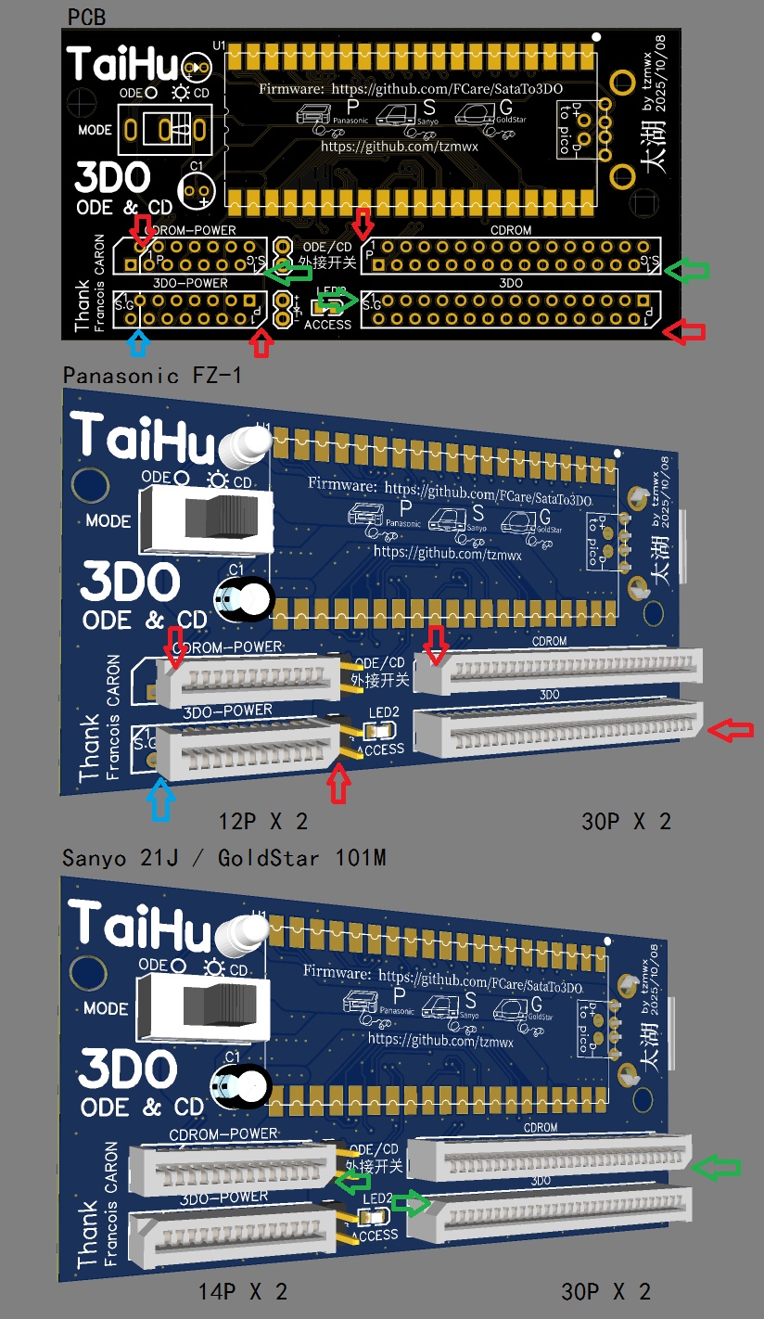

 | PANASONIC FZ1
 | 注意，红色箭头为FPC插座第一脚
 | 12p X 2
 | 30P X 2

 | 所有FPC排线均为FPC-A

 | SANYO 21J
 | GOLDSTAR 101M
 | 注意，绿色箭头为FPC插座第一脚
 | 14p X 2
 | 30P X 2

 | 排线引脚方向：
 | 21J的所有FPC排线均为FPC-A

 | 101M的FPC排线需要2种
 | 3DO至TaiHu：14P和30P的FPC排线是FPC-B
 | TaiHu至CDROM：14P和30P的FPC排线为FPC-A

SANYO 21J/GOLDSTAR 101M型号的TaiHu可以用于Panasonic FZ-1吗？
可以，但需要更换、剪切FPC排线,使用FPC-B的14P修剪成12P排线，30P排线使用FPC-B。如图片所示，注意12P排线剪切方位

如何将14P修剪成12P?按红线X处修剪掉第13P金属脚的中心线（如图绿色细线）外侧即可

